Sheet1
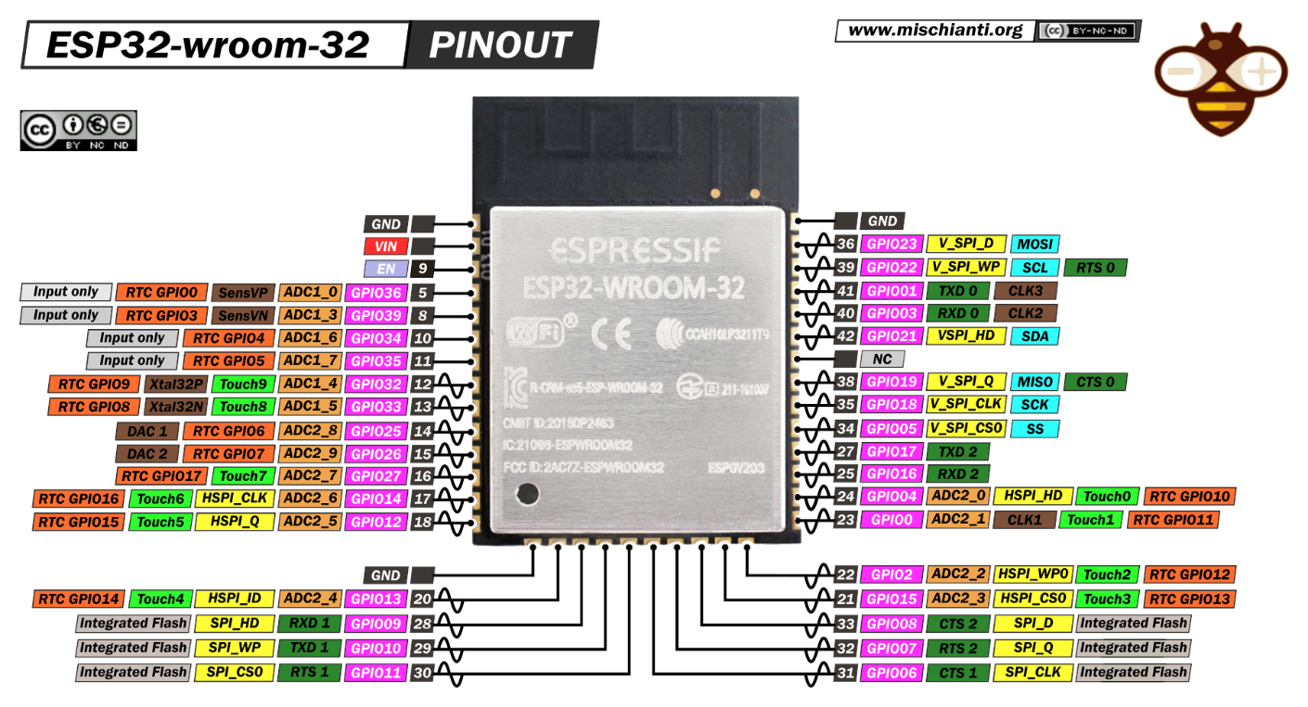
 |  | Module | Module Pin | ESP32 SMD Module Pin | Link
 |  | GY-56 (Đo khoảng cách) | SDA | 42(GPIO21)(SDA) | Link
 |  |  | SCL | 39(GPIO22)(SCL)
 |  |  | VCC | 3.3V
 |  |  | GND | GND
 |  | MLX90614 | SDA | 42(GPIO21)(SDA) | Link
 |  |  | SCL | 39(GPIO22)(SCL)
 |  |  | VCC | 3.3V
 |  |  | GND | GND
 |  | PWM | PWM | 14 (GPIO25) | Link
 |  |  | GND | GND
 |  | GPIO | OP1 | 15 (GPIO26)
 |  |  | OP2 | 16 (GPIO27)
 |  |  | OP3 | 17 (GPIO14) | Document
 |  |  | OP4 | 18 (GPIO12)
 |  | Led Display | CHARGING | Hardware
 |  |  | POWER | Hardware
 |  |  | WIFI | 38 (GPIO19)
 |  |  | SERVER | 35 (GPIO18)
 |  |  | PWM | 34 (GPIO05)

 |  |  |  |  | Link

Mạch thiết bị y tế - châm cứu

Yêu cầu thiết kế :

 | ESP-32 : chip dán
 | Mạch nguồn : sử dụng pin litium 2 cell, có mạch sạc ( module mạch sạc - ra 2 chân sạc)
 | Mạch nạp code : CH340x và micro USB ()
 | Input : 2 connector i2c (ở mép cạnh trái or phải)
 | Output : 1 connector-2 PWM - GND, 1 connector-4 cho 4 chân GPIO
 | Display : 5 led - sạc pin, pwm, wifi, server, nguồn, ….

